8.3a
8.3a Les effectifs et le volume de travail des collectivités locales par région

Effectifs et volume de travail des collectivités locales par région
(en milliers)
 | Effectifs au 31 décembre |  |  |  |  |  | Volume de travail en équivalent temps plein
 | 2020 | 2021 (version classique) | 2021 (version moderne) | 2022 | Évolution 2020-2021 | Évolution 2021-2022 | 2020 | 2021 (version classique) | 2021 (version moderne) | 2022 | Évolution 2020-2021 | Évolution 2021-2022
Auvergne-Rhône-Alpes | 220.3 | 221.7 | 223.1 | 223.8 | +0.6% | +0.3% | 202.5 | 205.4 | 208.6 | 209.6 | +1.4% | +0.5%
Bourgogne-Franche-Comté | 72.5 | 73.4 | 73.6 | 74.0 | +1.2% | +0.5% | 67.5 | 68.7 | 69.2 | 70.2 | +1.8% | +1.3%
Bretagne | 95.5 | 96.8 | 96.6 | 96.8 | +1.3% | +0.2% | 88.5 | 91.1 | 91.7 | 92.1 | +3.0% | +0.4%
Centre-Val de Loire | 68.1 | 69.1 | 69.2 | 69.2 | +1.6% | +0.1% | 64.1 | 65.5 | 66.2 | 66.4 | +2.2% | +0.3%
Corse | 13.3 | 13.5 | 13.5 | 13.7 | +1.7% | +1.2% | 12.8 | 13.2 | 13.2 | 13.4 | +2.6% | +1.6%
Grand-Est | 130.0 | 133.3 | 133.7 | 133.7 | +2.5% | -0.0% | 121.3 | 122.9 | 124.6 | 126.0 | +1.2% | +1.2%
Hauts-de-France | 166.8 | 168.5 | 168.7 | 165.6 | +1.0% | -1.8% | 154.0 | 156.7 | 158.6 | 158.1 | +1.8% | -0.3%
Île-de-France | 366.1 | 363.3 | 364.3 | 361.3 | -0.8% | -0.8% | 344.4 | 348.0 | 356.1 | 350.1 | +1.0% | -1.7%
Normandie | 95.1 | 96.6 | 96.7 | 97.3 | +1.6% | +0.6% | 88.7 | 90.6 | 91.5 | 93.0 | +2.2% | +1.6%
Nouvelle-Aquitaine | 188.4 | 191.6 | 192.0 | 193.4 | +1.7% | +0.7% | 177.4 | 181.2 | 183.5 | 185.0 | +2.1% | +0.8%
Occitanie | 193.3 | 196.1 | 196.4 | 197.2 | +1.5% | +0.4% | 179.5 | 183.6 | 185.8 | 187.2 | +2.3% | +0.8%
Pays de la Loire | 101.3 | 102.9 | 103.3 | 104.6 | +1.6% | +1.2% | 93.0 | 95.3 | 96.2 | 98.6 | +2.4% | +2.6%
Provence-Alpes-Côte d'Azur | 168.9 | 169.4 | 169.8 | 168.0 | +0.3% | -1.0% | 160.2 | 162.3 | 164.2 | 163.6 | +1.3% | -0.3%
France métropolitaine | 1,879.3 | 1,896.1 | 1,901.0 | 1,898.4 | +0.9% | -0.1% | 1,753.9 | 1,784.3 | 1,809.5 | 1,813.4 | +1.7% | +0.2%
Guadeloupe | 15.5 | 15.2 | 15.2 | 15.1 | -1.9% | -0.1% | 15.1 | 14.6 | 14.7 | 14.4 | -3.6% | -1.8%
Guyane | 9.9 | 9.9 | 9.6 | 9.8 | -0.1% | +1.7% | 9.2 | 9.0 | 8.8 | 9.1 | -2.5% | +3.5%
Martinique | 16.6 | 16.4 | 16.5 | 16.3 | -0.8% | -1.3% | 15.8 | 15.7 | 15.9 | 15.9 | -0.5% | +0.3%
La Réunion | 39.1 | 39.6 | 39.4 | 38.4 | +1.3% | -2.5% | 35.8 | 35.9 | 36.8 | 36.0 | +0.2% | -2.1%
Régions d'outre-mer | 81.0 | 81.1 | 80.6 | 79.6 | +0.1% | -1.3% | 76.0 | 75.2 | 76.1 | 75.5 | -1.1% | -0.9%
France | 1,960.3 | 1,977.2 | 1,981.6 | 1,978.0 | +0.9% | -0.2% | 1,829.8 | 1,859.5 | 1,885.6 | 1,888.8 | +1.6% | +0.2%

Lecture : au 31 décembre 2022, les collectivités de la région Auvergne-Rhône-Alpes comptent 223 800 agents sur un emploi principal. En 2022, le volume de travail généré par ces collectivités est de 209 600 agents en équivalent temps plein.
Source : Insee, SIASP. Calculs DGCL.
Champ : France hors Mayotte. Emplois principaux pour les effectifs au 31 décembre et ensemble des emplois pour le volume de travail en équivalent temps plein. Tous statuts.

Taux d'administration régional en 2022
(En EQTP(a) pour 1 000 habitants ; en %)
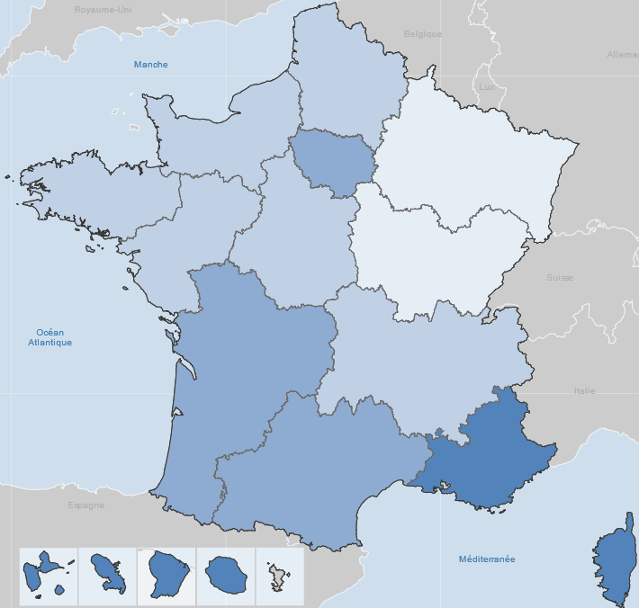

 |  |  |  |  |  |  | Taux d'administration pour 1000 habitants
N/A Moins de 27 De 27 à 30
De 30 à 33 Plus de 33

 |  |  |  |  |  |  | Moyenne France : | 28.1

© IGN - Insee 2024
(a) EQTP : équivalent temps plein; mesure le volume de travail en termes de nombre d'heures. Un agent travaillant à temps plein toute l'année compte 1, les autres comptent au prorata de leur quotité de travail par rapport à un temps complet et de leur durée de poste sur l'année.
Source : Insee, SIASP. Calculs DGCL.
Champ : France hors Mayotte. Ensemble des emplois. Tous statuts.

8.6a
8.6a Les effectifs et le volume de travail des collectivités locales selon l'âge

Effectifs et volume de travail des collectivités locales par âge
(en milliers)
 | Effectifs au 31 décembre |  |  |  |  |  | Volume de travail en équivalent temps plein
 | 2020 | 2021 (version classique) | 2021 (version moderne) | 2022 | Évolution 2020-2021 | Évolution 2021-2022 | 2020 | 2021 (version classique) | 2021 (version moderne) | 2022 | Évolution 2020-2021 | Évolution 2021-2022
Moins de 25 ans | 84.3 | 92.7 | 94.3 | 94.0 | +10.1% | -0.4% | 72.4 | 83.4 | 88.4 | 91.8 | +15.2% | +3.8%
De 25 à 29 ans | 121.3 | 121.3 | 121.7 | 119.4 | +0.0% | -1.9% | 109.4 | 111.3 | 113.1 | 112.4 | +1.8% | -0.6%
De 30 à 39 ans | 371.2 | 369.7 | 370.6 | 366.8 | -0.4% | -1.0% | 338.8 | 340.0 | 343.1 | 340.1 | +0.4% | -0.9%
De 40 à 49 ans | 552.5 | 545.2 | 546.2 | 535.0 | -1.3% | -2.0% | 515.4 | 511.0 | 514.9 | 505.7 | -0.9% | -1.8%
De 50 à 54 ans | 327.0 | 329.2 | 329.6 | 333.7 | +0.7% | +1.2% | 306.8 | 310.2 | 313.4 | 317.7 | +1.1% | +1.4%
De 55 à 59 ans | 330.0 | 334.7 | 334.9 | 336.3 | +1.4% | +0.4% | 309.7 | 315.2 | 319.4 | 319.8 | +1.8% | +0.1%
De 60 ans et plus | 174.1 | 184.4 | 184.2 | 192.9 | +5.9% | +4.7% | 177.4 | 188.4 | 193.4 | 201.2 | +6.2% | +4.0%
Total | 1,960.3 | 1,977.2 | 1,981.6 | 1,978.0 | +0.9% | -0.2% | 1,829.8 | 1,859.5 | 1,885.6 | 1,888.8 | +1.6% | +0.2%

Lecture : au 31 décembre 2022, 94 000 agents des collectivités locales avaient moins de 25 ans. En 2022, le volume de travail effectué par ces agents correspond à 91 800 équivalent temps plein.
Source : Insee, SIASP. Calculs DGCL.
Champ : France hors Mayotte. Emplois principaux pour les effectifs au 31 décembre et ensemble des emplois pour le volume de travail en équivalent temps plein. Tous statuts.

 | Pyramide des âges en 2010 et 2022
 | Femmes 2022 |  | Hommes 2022 |  | Hommes 2010 |  | Femmes 2010
15 | 143 | 15 | -351 | -26 | 15 | 6 | 15
16 | 339 | 16 | -670 | -167 | 16 | 88 | 16
17 | 672 | 17 | -883 | -627 | 17 | 426 | 17
18 | 2503 | 18 | -2099 | -1558 | 18 | 1685 | 18
19 | 4710 | 19 | -3490 | -3058 | 19 | 4026 | 19
20 | 6591 | 20 | -4789 | -4507 | 20 | 6169 | 20
21 | 8092 | 21 | -5785 | -5955 | 21 | 8289 | 21
22 | 9731 | 22 | -6513 | -6898 | 22 | 9798 | 22
23 | 10600 | 23 | -6932 | -7548 | 23 | 11491 | 23
24 | 11569 | 24 | -7508 | -8677 | 24 | 13200 | 24
25 | 12611 | 25 | -8077 | -9323 | 25 | 14239 | 25
26 | 13598 | 26 | -9013 | -9987 | 26 | 15213 | 26
27 | 14572 | 27 | -9850 | -10534 | 27 | 15817 | 27
28 | 15044 | 28 | -10061 | -12347 | 28 | 17954 | 28
29 | 15716 | 29 | -10884 | -13583 | 29 | 19225 | 29
30 | 17235 | 30 | -11658 | -14023 | 30 | 20376 | 30
31 | 18565 | 31 | -12574 | -14459 | 31 | 20450 | 31
32 | 19945 | 32 | -13005 | -14800 | 32 | 20798 | 32
33 | 21310 | 33 | -13680 | -15821 | 33 | 22214 | 33
34 | 22296 | 34 | -14260 | -15969 | 34 | 22683 | 34
35 | 23285 | 35 | -14745 | -17380 | 35 | 24075 | 35
36 | 24309 | 36 | -14936 | -19842 | 36 | 27276 | 36
37 | 25262 | 37 | -15454 | -21656 | 37 | 30171 | 37
38 | 25847 | 38 | -15718 | -22172 | 38 | 32087 | 38
39 | 26318 | 39 | -16373 | -22137 | 39 | 33070 | 39
40 | 29102 | 40 | -18008 | -21958 | 40 | 33193 | 40
41 | 30059 | 41 | -18890 | -21964 | 41 | 33849 | 41
42 | 31457 | 42 | -19314 | -21880 | 42 | 34396 | 42
43 | 30747 | 43 | -19219 | -22195 | 43 | 35873 | 43
44 | 30678 | 44 | -19412 | -23519 | 44 | 38087 | 44
45 | 31859 | 45 | -20649 | -24221 | 45 | 39066 | 45
46 | 32108 | 46 | -20669 | -25285 | 46 | 40749 | 46
47 | 33562 | 47 | -22151 | -24980 | 47 | 40094 | 47
48 | 36653 | 48 | -24331 | -24331 | 48 | 38351 | 48
49 | 39710 | 49 | -26444 | -25064 | 49 | 38739 | 49
50 | 40871 | 50 | -26968 | -24917 | 50 | 37586 | 50
51 | 41234 | 51 | -26642 | -24691 | 51 | 37780 | 51
52 | 40615 | 52 | -26193 | -24464 | 52 | 36138 | 52
53 | 40299 | 53 | -25529 | -23832 | 53 | 34966 | 53
54 | 40056 | 54 | -25254 | -23280 | 54 | 33590 | 54
55 | 40491 | 55 | -25119 | -21701 | 55 | 31916 | 55
56 | 41952 | 56 | -26028 | -20868 | 56 | 30756 | 56
57 | 41965 | 57 | -26232 | -19477 | 57 | 28893 | 57
58 | 42300 | 58 | -26429 | -16543 | 58 | 27367 | 58
59 | 40385 | 59 | -25370 | -13822 | 59 | 24601 | 59
60 | 36013 | 60 | -20429 | -8204 | 60 | 15401 | 60
61 | 32309 | 61 | -16698 | -5103 | 61 | 9864 | 61
62 | 20022 | 62 | -10624 | -3553 | 62 | 6991 | 62
63 | 13482 | 63 | -7178 | -2616 | 63 | 5343 | 63
64 | 9575 | 64 | -5103 | -1920 | 64 | 3885 | 64
...

 | Lecture : au 31 décembre 2022, les collectivités locales comptent 8 100 agents de sexe masculin agés de 25 ans.
 | Source : Insee, SIASP. Calculs DGCL.
 | Champ : France hors Mayotte. Emplois principaux.Tous statuts.

8.9a
8.9a Les femmes dans les collectivités locales

Part des femmes dans les différents types de collectivités selon le statut, la catégorie hiérarchique, au 31 décembre 2022
(en %)
 |  | Organismes communaux |  | Organismes intercommunaux |  | Organismes départementaux |  |  | Régions | Autres(d) | Ensemble
 |  | Communes | Établ. communaux(a) | EPCI(b) à fiscalité propre | Autres(c) | Départe- ments | SDIS(b) | CDG et CNFPT(b)
Ensemble hors bénéficiaires de contrats aidés | Fonctionnaires | 60.1% | 87.1% | 51.5% | 60.5% | 64.5% | 15.7% | 77.3% | 58.4% | 56.2% | 59.0%
 | catégorie A | 68.3% | 88.9% | 63.5% | 61.1% | 82.4% | 21.8% | 69.4% | 63.7% | 53.6% | 71.2%
 | catégorie B | 66.5% | 89.9% | 61.0% | 62.8% | 68.4% | 19.5% | 78.4% | 62.5% | 59.9% | 65.3%
 | catégorie C | 58.2% | 85.8% | 46.1% | 59.9% | 54.0% | 14.3% | 83.3% | 57.3% | 56.9% | 55.6%
 | catégorie indéterminée | 58.0% | 85.4% | 35.6% | 60.7% | 74.3% | 20.0% | 20.0% | 66.7% | 32.9% | 58.1%
 | Contractuels | 66.6% | 85.1% | 58.2% | 62.3% | 69.5% | 37.8% | 67.6% | 63.6% | 56.7% | 66.4%
 | catégorie A | 61.7% | 83.4% | 61.0% | 55.0% | 76.7% | 46.3% | 67.6% | 59.2% | 52.7% | 65.9%
 | catégorie B | 61.6% | 86.8% | 54.2% | 53.3% | 66.6% | 37.8% | 61.9% | 59.9% | 56.1% | 61.4%
 | catégorie C | 68.4% | 85.6% | 59.4% | 67.7% | 62.1% | 34.0% | 69.7% | 66.0% | 66.1% | 68.2%
 | catégorie indéterminée | 63.6% | 77.2% | 53.5% | 56.9% | 71.8% | 45.2% | 63.4% | 64.8% | 51.6% | 63.3%
 | Autres | 71.4% | 92.2% | 61.1% | 67.6% | 84.9% | #VALUE! | #VALUE! | 62.0% | 49.2% | 77.8%
 | Assistants maternels et familiaux (Cat. C) | 98.5% | 99.9% | 96.8% | 99.1% | 88.1% | s.o. | 100.0% | 92.4% | 100.0% | 90.8%
 | Apprentis (Cat. A, B ou C) | 53.1% | 85.1% | 51.3% | 51.8% | 58.3% | 30.9% | 50.4% | 48.4% | 51.3% | 54.2%
 | Collaborateurs de cabinet (Cat A, B ou C) | 45.0% | 66.7% | 40.8% | 72.1% | 46.3% | 100.0% | s.o. | 36.1% | 18.2% | 44.6%
 | Total | 61.8% | 86.4% | 53.4% | 61.3% | 67.7% | 16.5% | 72.0% | 59.3% | 56.4% | 61.3%
Bénéficiaires de contrats aidés (Cat. C) |  | 53.1% | 67.2% | 43.9% | 59.2% | 62.8% | 21.7% | 70.0% | 73.2% | 70.6% | 56.4%
Ensemble (y compris bénéficiaires de contrats aidés) |  | 61.7% | 85.7% | 53.3% | 61.3% | 67.7% | 16.5% | 72.0% | 59.5% | 56.5% | 61.3%
catégorie A |  | 66.1% | 86.7% | 62.5% | 58.0% | 80.9% | 23.6% | 68.7% | 62.0% | 53.0% | 69.4%
catégorie B |  | 65.2% | 88.9% | 58.9% | 58.6% | 68.1% | 20.2% | 72.2% | 62.0% | 57.6% | 64.3%
catégorie C |  | 60.7% | 84.8% | 49.1% | 62.6% | 61.4% | 14.9% | 74.5% | 58.6% | 60.1% | 59.2%
catégorie indéterminée |  | 62.7% | 77.6% | 52.2% | 57.1% | 70.0% | 36.2% | 63.1% | 63.7% | 49.9% | 62.3%

(a) Centres communaux d'action sociale, caisses des écoles et communes associées.
(b) EPCI : établissement public de coopération intercommunale - SDIS : services départementaux d'incendie et secours - CDG : centre de gestion - CNFPT : centre national de la fonction publique territoriale (délégations départementales et services centraux).
...
(d) Caisses de crédit municipal, régies, EPA locaux.
s.o.: sans objet.
Note : les effectifs par statut et par type de collectivité figurent dans la fiche 8.4b.
Lecture : au 31 décembre 2022, dans les communes, sur 750 400 agents fonctionnaires, on dénombre 60,1 % de femmes.
Source : Insee, SIASP. Calculs DGCL.
Champ : France hors Mayotte. Emplois principaux. Tous statuts.

Part des femmes dans les collectivités locales selon les régions
(en %)

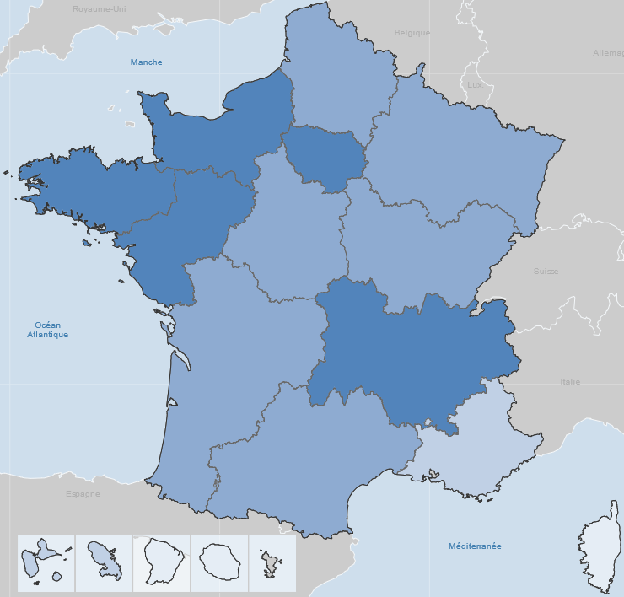
N/A Moins de 57 De 57 à 60 De 60 à 63 Plus de 63
 |  |  |  |  |  | Taux de féminisation

 |  |  |  |  |  | Moyenne France : | 61.3

© IGN - Insee 2024
Source : Insee, SIASP. Calculs DGCL.
Champ : France hors Mayotte. Emplois principaux. Tous statuts

8.9b
...
(a) En nombre d'agents en emploi principal hors bénéficiaires de contrats aidés.
(b) Ces collectivités n’ont aucun agent rémunéré en emploi principal (hors contrat aidé). Elles emploient soit des agents dont l'emploi est secondaire, soit des contrats aidés.
s.o.: sans objet.
Note : les effectifs par taille de collectivité figurent dans la fiche 8.7a.
Lecture : au 31 décembre 2022, dans les collectivités employant entre 1 et 4 agents sur un emploi principal hors contrats aidés, 61,4 % des emplois principaux sont occupés par des femmes.
Source : Insee, SIASP. Calculs DGCL.
Champ : France hors Mayotte. Emplois principaux et secondaires. Tous statuts.

Part des femmes dans les filières, au 31 décembre 2022
 | Taux de féminisation
Autres cas * | 58.3%
Animation | 73.2%
Incendie et secours | 7.0%
Police municipale | 21.5%
Médico-technique | 81.0%
Médico-sociale | 95.2%
Sociale | 94.7%
Sportive | 30.4%
Culturelle | 64.4%
Technique | 41.6%
Administrative | 82.9%
Ensemble | 60.8%

* : non classable dans une filière.
Note : La part des femmes en emploi principal, tous statuts confondus s'élève à 61,3 % contre 59 % si on restreint aux seuls fonctionnaires.
Source : Insee, SIASP. Calculs DGCL.
Champ : France hors Mayotte. Emplois principaux. Fonctionnaires et contractuels.

8.13
...
Résultats des élections professionnelles dans la fonction publique territoriale
SUD Solidaires | 35,697 | 3.6 | 35,586 | 4.0 | 31,312 | 3.9
UNSA | 80,723 | 8.2 | 74,005 | 8.2 | 69,574 | 8.6
Divers | 19,178 | 1.9 | 30,519 | 3.4 | 29,422 | 3.6
(a) En % des votants.
(b) En % des suffrages exprimés.
Source : DGCL.

Résultats aux élections professionnelles dans la fonction publique territoriale
 | Comités techniques 4 décembre 2014 | Comités techniques 6 décembre 2018 | Comités techniques 8 décembre 2022
CGT | 29.5 | 28.8 | 28.0
CFDT | 22.3 | 22.6 | 22.2
FO | 17.7 | 16.1 | 16.0
UNSA | 8.2 | 8.2 | 8.6
FA-FPT | 7.5 | 7.1 | 7.7
SUD Solidaires | 3.6 | 4.0 | 3.9
CFTC | 3.5 | 3.8 | 3.1
FSU | 3.3 | 3.5 | 4.1
Divers | 1.9 | 3.4 | 3.6
CGC | 1.3 | 1.5 | 1.6
SAFPT | 1.1 | 1.1 | 1.2

Source : DGCL.

